需求
 |  | ADX－RTB需求

一、总述
 | 1、总流程

 |  | （1）ADX Request
 |  |  | >>ADX流量入口，http请求或js代码请求。
 |  | （2）Bid Request前
 |  |  | >>计算出可参与Bidding的dsp。
 |  | （3）Bid Request
 |  |  | >>发送竞价请求给上一轮筛选出的dsp。
 |  | （4）Bid Response
 |  |  | >>dsp返回Bidding响应。
 |  | （5）Bid Response后
 |  |  | >>计算出此次Bidding的赢家。
 |  | （6）ADX Response
 |  |  | >>作为ADX Request的响应，返回此次结果，即将要展现的广告信息。

 | 2、性能要求
 |  | （1）耗时：
 |  |  | 1）ADX Request与ADX Response之间，耗时限制：200ms；
 |  |  | 2）Bid Response，耗时限制：100ms。
 |  | （2）并发：

 |  | （3）请求量：

二、Bid Request前
 | 1、输入 | 以下标红部分为策略筛选需要，其他与前端对应。
 |  | （1）媒体
 |  |  | 1）媒体属性
 |  |  |  | a）id（adx分配，唯一）
 |  |  |  | b）媒体名称
 |  |  |  | c）媒体类型（adx自定义，同步给dsp对应规则）
 |  |  |  | d）媒体域名

 |  |  | 2）网站／APP属性
 |  |  |  | >>网站： |  |  |  | >>APP：
 |  |  |  |  | a）id（adx分配，唯一） |  |  |  | a）id（adx分配，唯一）
 |  |  |  |  | b）名称 |  |  |  | b）名称
 |  |  |  |  | c）域名 |  |  |  | c）包名
 |  |  |  |  |  |  |  |  | d）下载地址
 |  |  |  |  |  |  |  |  | e）APP版本
 |  |  | 3）广告位 Banner/视频 属性
 |  |  |  | >>Banner： |  |  |  | >>视频：
 |  |  |  |  | a）尺寸 |  |  |  | a）最小广告时长
 |  |  |  |  | b）广告位类型 |  |  |  | b）最大广告时长
 |  |  |  |  | c）屏幕位置（见sheet2） |  |  |  | c）播放器尺寸
 |  |  |  |  | d）端 |  |  |  | d）播放延时时间
 |  |  |  |  |  |  |  |  | e）广告位类型
 |  |  |  |  |  |  |  |  | f）展现顺序
 |  |  |  |  |  |  |  |  | g）端

 |  |  | 3）售卖规则
 |  |  |  | a）dsp过滤
 |  |  |  | b）广告主过滤
 |  |  |  | c）广告内容过滤（adx自定义，同步给dsp对应规则）
 |  |  |  | d）创意类型过滤（见sheet2）
 |  |  |  | e）底价（可区分dsp设置）

 |  |  | 4）用户信息
 |  |  |  | a）设备信息
 |  |  |  | b）地域

 |  |  | 5）时间信息
 |  |  |  | a）当天日期
 |  |  |  | b）当前时段

 |  | （2）dsp
 |  |  | 1）dsp属性 |  |  |  |  | 2）过滤规则
 |  |  |  | a）QPS限制 |  |  |  |  | a）广告位类型
 |  |  |  | d）历史表现 |  |  |  |  | b）广告位尺寸
 |  |  |  |  |  |  |  |  | c）端

 | 2、输出
 |  | >>可参与此次bidding的dsp id数组。

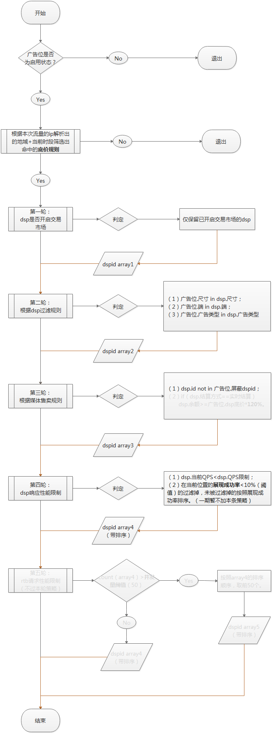
 | 3、算法

 |  |  | 附：展现成功率计算规则如下
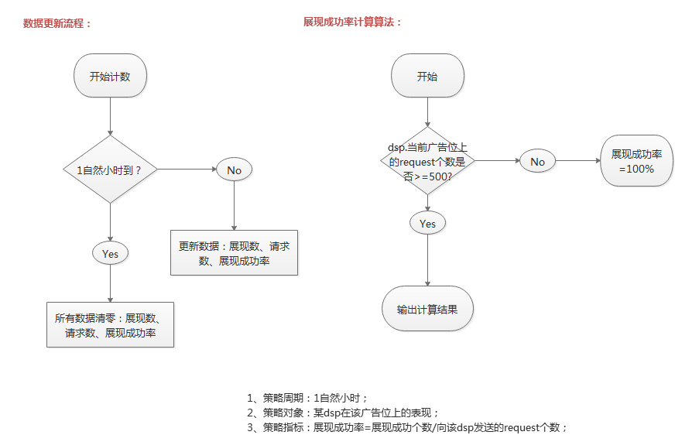

三、Bid Request
 | 1、请求目标
 |  | >>上一轮筛选出来的dsp。

 | 2、接口协议
 |  | >>遵循OpenRTB协议标准
 |  |  | （1）传输方式：
 |  |  |  | 1）HTTP POST 开启keep-alive；
 |  |  |  | 2）所有有竞价的响应都需返回200状态码；
 |  |  |  | 3）不参与竞价返回204。
 |  |  | （2）数据格式；
 |  |  |  | >>JSON
 |  |  | （3）HTTP头：
 |  |  |  | 1）定义OpenRTB协议版本：
 |  |  |  |  | x-openrtb-version:2.3
 |  |  |  | 2）定义数据格式：
 |  |  |  |  | Content-Type:application/json

 | 3、请求内容
 |  | （1）概述
 |  |  | >>遵循OpenRTB协议标准，bid requrest由至少一个顶层的bid request对象组成，而bid request对象中至少有一个impression对象。
 |  | （2）对象模型
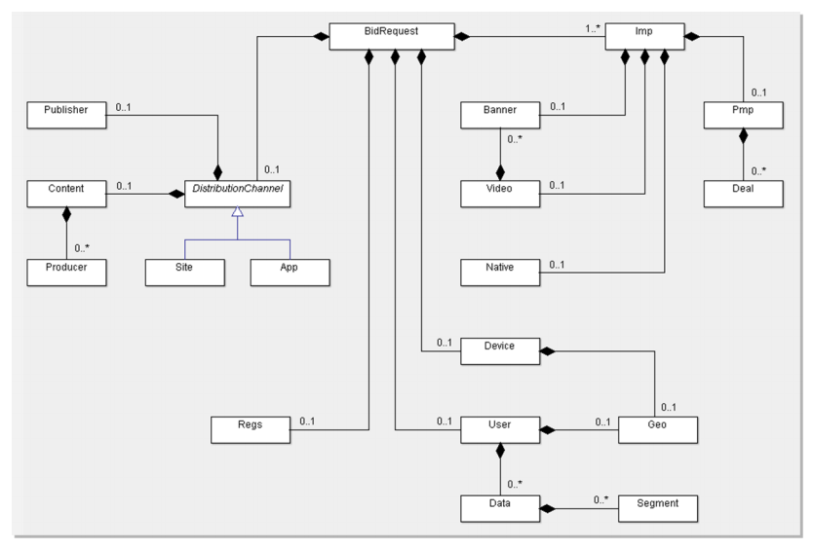

 |  |  | >>bid request顶层对象为BidRequest，其下一层的Imp对象是必选项，Imp对象下面可任选Banner、Video或者Native对象来定义此次曝光的广告位类型；
 |  |  | >>与Imp同层，即BidRequest下一层的另一个分支是用于描述广告位所在的网站（site对象）或APP（app对象）的相关信息；
 |  |  | >>而site或者app对象可由publisher对象、content对象以及content下的producer对象进一步描述。
 |  |  | >>device对象用来描述广告要展现在什么样的设备上，user对象用来描述广告的受众。

 |  | （3）对象规范
 |  |  | 0）说明：
 |  |  |  | a.当某字段为必填时，则必须遵照协议，不可缺少该字段；
 |  |  |  | b.当某字段为非必填时，可根据需要选择；
 |  |  |  | c.如无明确规定字段的默认值，如果缺失，则均被认为“unkown”。

 |  |  | 1）BidRequst Object
 |  |  |  | 字段 |  | 类型 |  | 描述 |  | 来源 |  | 后端逻辑
 |  |  |  | id |  | string；必须 |  | 竞价请求唯一id，adx系统提供 |  | adx分配 |  | 在确定要发送请求前，随机分配一个唯一的竞价id：32位数字+字母（小写）组合的随机字符串。

 |  |  |  | imp |  | object array；必须 |  | 代表此次曝光的信息，要求至少一个，本系统只支持1个。 |  | / |  | /

 |  |  |  | site |  | object；非必须 |  | 媒体的网站信息；与app对象不可同时出现，但至少有一个。 |  | / |  | /

 |  |  |  | app |  | object；非必须 |  | 媒体的app信息；与site独享不可同时出现，但至少有一个。 |  | / |  | /

 |  |  |  | device |  | objcet；非必须 |  | 用户设备信息 |  | / |  | /

 |  |  |  | user |  | object；非必须 |  | 用户信息，即广告受众信息。暂不用。 |  | / |  | /

 |  |  |  | test |  | integer；default 0 |  | 此次竞价是否为测试模式；0=live mode，1=test mode。 |  | dsp接入或查问题时用到，前端不开放接口。 |  | >>test模式不触发扣费行为；

 |  |  |  | wseat |  | string array |  | 废弃 |  | 广告位售卖规则，广告主屏蔽策略，除去被屏蔽的，剩下的广告主id都在这个字段中。 |  | 前端选择的是黑名单，此处需白名单=总名单-黑名单；需做一步运算。同步广告主名称与广告主id间的映射关系。

 |  |  |  | ext |  | object |  | 可扩展对象，目前只放一个字段，标识屏蔽的广告内容类型。 |  | / |  | /

 |  |  | 1.1）BidRequst.ext Object
 |  |  |  | 字段 |  | 类型 |  | 描述 |  | 来源 |  | 后端逻辑
 |  |  |  | block_adctype |  | string array |  | 屏蔽的广告内容类型，广告内容类型值由adx定义。 |  | adx定义，对应关系需同步给dsp。 |  | 见sheet2字段值对应表

 |  |  |  | bseat |  | string array |  | 屏蔽的广告主id列表 |  | 交易市场屏蔽掉广告主id＋adx request的ba值 |  | 见sheet2字段值对应表

 |  |  | 2）imp object
 |  |  |  | 字段 |  | 类型 |  | 描述 |  | 来源 |  | 后端逻辑
 |  |  |  | id |  | string；必须 |  | 曝光位id，单次竞价请求中的唯一标识，从1递增即可。 |  | 由于本系统仅支持一次竞价请求中仅包含一个曝光机会，因此此处定值为1。 |  | 拼接bid request时，此字段直接赋值1。

 |  |  |  | banner |  | object |  | banner广告位用，与video和native对象互斥。 |  | / |  | /

 |  |  |  | video |  | object |  | 视频广告位用，与banner和native对象互斥。 |  | / |  | /

 |  |  |  | native |  | object |  | 原生广告位用，与banner和video对象互斥。 |  | / |  | /

 |  |  |  | textlink |  | object |  | 文字链广告位用，与banner、video、native均互斥 |  | / |  | /

 |  |  |  | tagid |  | string |  | 广告位标识 |  | 广告位id。 |  | 广告位建立后，为每个广告位分配一个随机的8位纯数字字符串，作为广告位id，adx请求时携带该参数。

 |  |  |  | bidfloor |  | float；default 0 |  | 底价 |  | 广告位售卖规则.通用底价or该dsp的底价 |  | 当广告位针对某dsp单独设置底价时，此处应为该dsp的底价，而非通用底价。

 |  |  |  | ext |  | object |  | 可扩展对象 |  | / |  | /

 |  |  |  | bidtype |  | integer |  | 售卖方式：0=cpm；1=cpc，默认值0 |  | / |  | /

 |  |  | 2.1）imp.ext Object
 |  |  |  | 字段 |  | 类型 |  | 描述 |  | 来源 |  | 后端逻辑
 |  |  |  | adtype |  | integer |  | 广告位类型 |  | adx定义，对应关系需同步给dsp。 |  | 见sheet字段值对应表

 |  |  |  | atype |  | integer |  | 广告位支持的交互类型：1=网页+下载；2=仅网页；3=仅下载；4=网页＋下载＋deeplink |  | 广告位.交互类型 |  | 直接用

 |  |  | 3）banner object
 |  |  |  | 字段 |  | 类型 |  | 描述 |  | 来源 |  | 后端逻辑
 |  |  |  | w |  | interger |  | 广告位宽 |  | 广告位.尺寸（宽） |  | /

 |  |  |  | h |  | interger |  | 广告位高 |  | 广告位.尺寸（高） |  | /

 |  |  |  | battr |  | interger array |  | 屏蔽的创意类型 |  | 广告位售卖规则.创意类型过滤 |  | adx自定义四种值，不用IAB标准值，见sheet字段值对应表。

 |  |  |  | pos |  | integer |  | 广告出现的屏幕位置 |  | 广告位.屏幕位置 |  | 对应IAB标准值+adx扩展，见seet字段值对应表。

 |  |  |  | mimes |  | string array |  | 允许的素材类型 |  | 广告位.支持的素材类型 |  | 见sheet2素材类型与标准输出格式对应关系。

 |  |  | 4）video object
 |  |  |  | 字段 |  | 类型 |  | 描述 |  | 来源 |  | 后端逻辑
 |  |  |  | minduration |  | integer |  | 视频的最小时长，单位为秒。 |  | 广告位.最小广告时长 |  | 不传

 |  |  |  | maxduration |  | integer |  | 视频的最大时长，单位为秒。 |  | 广告位.最大广告时长 |  | 后羿协商adx时，带该参数

 |  |  |  | w |  | integer |  | 播放器宽 |  | 广告位.尺寸（宽） |  | /

 |  |  |  | h |  | integer |  | 播放器高 |  | 广告位.尺寸（高） |  | /

 |  |  |  | startdelay |  | integer |  | 播放延时时间，角标广告位用到。 |  | 广告位.开始时间 |  | /

 |  |  |  | linearity |  | integer |  | 标识此次曝光允许线性还是非线性的，默认为全部允许。 |  | 线性：前贴、中贴、后贴； 非线性：角标、暂停。 |  | 遵照IAB规则： 1、Linear/In-Stream 2、Non-Linear/Overlay

 |  |  |  | sequence |  | integer |  | 曝光顺序，即第几空间。 |  | 广告位.空间顺序 |  | 后羿协商adx时，带该参数

 |  |  |  | mimes |  | string array |  | 允许的素材类型 |  | 广告位.支持的素材类型 |  | 见sheet2素材类型与标准输出格式对应关系。

 |  |  | 5）native object
 |  |  |  | 字段 |  | 类型 |  | 描述 |  | 来源 |  | 后端逻辑
 |  |  |  | tempid |  | interger array；必须 |  | 原生广告样式模板id |  | 广告位样式 （大图=0、小图=1、两组图=2、三组图=3、视频=4） |  | 各个样式的图片个数、图片尺寸、title及description字数要求接口文档给出。

 |  |  |  | battr |  | interger array |  | 屏蔽的创意类型 |  | 广告位售卖规则.创意类型过滤 |  | adx自定义四种值，不用IAB标准值，见sheet字段值对应表。

 |  |  |  | w |  | interger；必须 |  | 广告位宽 |  | 广告位.尺寸（宽） |  | /

 |  |  |  | h |  | interger；必须 |  | 广告位高 |  | 广告位.尺寸（高） |  | /

 |  |  |  | pos |  | integer |  | 广告出现的屏幕位置 |  | 广告位.屏幕位置 |  | 对应IAB标准值+adx扩展，见seet字段值对应表。

 |  |  |  | mimes |  | string array；必须 |  | 允许的素材类型 |  | 广告位.支持的素材类型 |  | 见sheet2素材类型与标准输出格式对应关系。

 |  |  | 6）site object
 |  |  |  | 字段 |  | 类型 |  | 描述 |  | 来源 |  | 后端逻辑
 |  |  |  | id |  | string |  | 网站id，由adx分配。 |  | 新建网站分配一个随机值作为网站id。 |  | 随机规则： 6位纯数字随机数。

 |  |  |  | name |  | string |  | 网站名称，如媒体有要求，可用别名。 |  | 网站.名称 |  | /

 |  |  |  | domain |  | string |  | 网站域名 |  | 网站.域名 |  | /

 |  |  |  | publisher |  | object |  | 媒体信息 |  | / |  | /

 |  |  | 7）app object
 |  |  |  | 字段 |  | 类型 |  | 描述 |  | 来源 |  | 后端逻辑
 |  |  |  | id |  | string |  | app id，由adx分配。 |  | app建立后生成app id。 |  | 生成规则：4位纯数字随机数。

 |  |  |  | name |  | string |  | app名称 |  | app.名称 |  | 直接用

 |  |  |  | bundle |  | string |  | android：app包名 ios：bundle id |  | android：app.包名 ios：app.bundle id |  | 直接用

 |  |  |  | storeurl |  | string |  | App store下载链接 |  | app.下载链接 |  | /

 |  |  |  | ver |  | string |  | app版本 |  | adx request参数 |  | 直接用

 |  |  |  | publisher |  | object |  | 媒体信息 |  | / |  | /

 |  |  | 8）publisher object
 |  |  |  | 字段 |  | 类型 |  | 描述 |  | 来源 |  | 后端逻辑
 |  |  |  | id |  | string |  | 媒体 id，由adx分配。 |  | 媒体接入后生成媒体 id。 |  | 生成规则：2位纯数字随机数。

 |  |  |  | name |  | string |  | 媒体名称，如媒体要求，可用别名。 |  | 媒体.媒体名称 |  | 直接用

 |  |  |  | cat |  | string array |  | 媒体类别 |  | 媒体.类型 |  | adx自定义标准，对应规则同步给dsp。见sheet字段值对应表。

 |  |  |  | domain |  | string |  | 媒体域名 |  | 媒体.域名 |  | /

 |  |  | 9）device object
 |  |  |  | 字段 |  | 类型 |  | 描述 |  | 来源 |  | 后端逻辑
 |  |  |  | ua |  | string |  | UA |  | 解析adx request中的UA属性 |  | 原值

 |  |  |  | geo |  | object |  | 设备经纬度信息 |  | adx request参数 |  | 原值

 |  |  |  | ip |  | string |  | ipv4地址 |  | 解析adx request中的ip |  | 原值

 |  |  |  | devicetype |  | integer |  | 设备类型，见sheet2 |  | 解析adx request |  | 原值

 |  |  |  | os |  | string |  | 设备操作系统，例如“ios” |  | 解析adx request |  | 原值

 |  |  |  | osv |  | string |  | 设备操作系统版本，例如：“3.1.2” |  | 解析adx request |  | 原值

 |  |  |  | h |  | integer |  | 设备分辨率，高，单位像素 |  | 解析adx request |  | 原值

 |  |  |  | w |  | integer |  | 设备分辨率，宽，单位像素 |  | 解析adx request |  | 原值

 |  |  |  | carrier |  | string |  | 运营商 |  | 解析adx request |  | 原值

 |  |  |  | connectiontype |  | integer |  | 联网类型 5.18 |  | 解析adx request |  | 原值

 |  |  |  | ifa |  | string |  | idfa，not hashed |  | 解析adx request |  | 原值

 |  |  |  | didmd5 |  | string |  | imei，hashed via MD5 |  | 解析adx request拿原值后运算 |  | 原值

 |  |  |  | dpidmd5 |  | string |  | android id，hashed via MD5 |  | 解析adx request拿原值后运算 |  | 原值

 |  |  |  | macmd5 |  | string |  | mac地址i，hashed via MD5 |  | 解析adx request拿原值后运算 |  | 原值

 |  |  |  | make |  | string |  | 设备生产商，如“Apple” |  | adx request参数 |  | 原值

 |  |  |  | model |  | string |  | 设备型号，如“iPhone” |  | adx request参数 |  | 原值

 |  |  |  | ext |  | object |  | 扩展字段 |  | ／ |  | ／

 |  |  | 9.1）geo object
 |  |  |  | 字段 |  | 类型 |  | 描述 |  | 来源 |  | 后端逻辑
 |  |  |  | lat |  | float |  | 纬度（-90-90） |  | adx request参数 |  | 原值

 |  |  |  | lon |  | float |  | 经度（-180-180） |  | adx request参数 |  | 原值

 |  |  | 9.2）device.ext object
 |  |  |  | 字段 |  | 类型 |  | 描述 |  | 来源 |  | 后端逻辑
 |  |  |  | did |  | string |  | imei，原值 |  | 解析adx request拿原值 |  | 原值

 |  |  |  | dpid |  | string |  | android id，原值 |  | 解析adx request拿原值 |  | 原值

 |  |  |  | mac |  | string |  | mac地址，带冒号原值 |  | 解析adx request拿原值后运算 |  | 原值

 |  |  | 10）User object（仅PC流量）
 |  |  |  | 字段 |  | 类型 |  | 描述 |  | 来源 |  | 后端逻辑
 |  |  |  | id |  | string |  | adx 用户cookieid |  | adx分配 |  | 原值

 |  |  | 11）textlink object
 |  |  |  | 字段 |  | 类型 |  | 描述 |  | 来源 |  | 后端逻辑
 |  |  |  | battr |  | interger array |  | 屏蔽的创意类型 |  | 广告位售卖规则.创意类型过滤 |  | adx自定义四种值，不用IAB标准值，见sheet字段值对应表。

 |  |  |  | mimes |  | string array |  | 允许的素材类型 |  | 广告位.支持的素材类型 |  | 见sheet2素材类型与标准输出格式对应关系。

四、Bid Response
 | 1、响应目标
 |  | >>所有接收到Bid Request的dsp。
 | 2、响应规则
 |  | >>Http code=200，返回内容可正常解析，视为参与竞价；
 |  | >>Http code=204 no content，视为未参与竞价；
 |  | >>100ms内，无响应的，视为竞价异常。
 |  | >>其他情况均视为竞价异常。
 | 3、响应内容
 |  | （1）概述
 |  |  | >>遵循OpenRTB协议标准，bid response由至少一个顶层的bid responset对象组成。
 |  | （2）对象模型
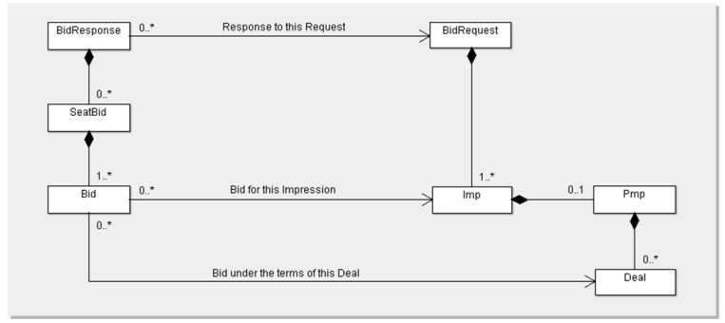

 |  |  | >>顶层是BidResponse对象，下一层是SeatBid对象，包含此次竞价的具体信息；
 |  |  | >>而SeatBid对象的下一层是Bid对象，包含购买某个曝光的具体信息。
 |  | （3）对象规范
 |  |  | 0）说明：
 |  |  |  | a.当某字段为必填时，则必须遵照协议，不可缺少该字段，如缺失，视为此次竞价无效；
 |  |  |  | b.当某字段为非必填时，可根据需要选择；
 |  |  |  | c.如无明确规定字段的默认值，如果缺失，则均被认为“unkown”。

 |  |  | 1）BidResponse object
 |  |  |  | 字段 |  | 类型 |  | 描述 |  | 来源 |  | 后端逻辑
 |  |  |  | id |  | string；必须 |  | 对应竞价请求的id |  | bid request |  | 需与bid request值相等，才可视为是本次请求的响应。

 |  |  |  | seatbid |  | object array；必须 |  | dsp出价信息，目前只支持一个setbid，即只对seatbid［0］处理 |  | / |  | /

 |  |  |  | bidid |  | string |  | dsp生成的response ID，用于追踪或打log。 |  | / |  | /

 |  |  | 2）SeatBid object (一次竞价响应可包含多个SeatBid对象，目前该系统仅支持解析一个。
 |  |  |  | 字段 |  | 类型 |  | 描述 |  | 来源 |  | 后端逻辑
 |  |  |  | bid |  | object array；必须 |  | 针对单次曝光的出价，可包含多个，本系统暂仅支持一个。 |  | / |  | /

 |  |  |  | seat |  | string |  | 竞价者id，此处adx为广告主分配的广告主id。 |  | adx分配 |  | 分配规则：四位纯数字随机字符串。

 |  |  | 3）Bid object
 |  |  |  | 字段 |  | 类型 |  | 描述 |  | 来源 |  | 后端逻辑
 |  |  |  | id |  |  |  | dsp生成的bid id，用于追踪或打log |  | / |  | /

 |  |  |  | impid |  | string；必须 |  | bid request中对应的Imp对象 ID |  | bid request中对应的Imp对象 ID |  | 需校验此字段于bid request中的Imp对象id是否一致，一致才可确认为是该次曝光的竞价，否则视为竞价失败。

 |  |  |  | price |  | float；必须 |  | 出价，单位CPM |  | / |  | 计算胜出结果时需要。

 |  |  |  | nurl |  | string |  | 竞价成功通知url |  | / |  | 竞价成功后，需向该url发起请求。HTTP GET。

 |  |  |  | adm |  | string；非必须 |  | 广告物料URL。如果是动态创意，这个字段存放的是创意的HTML标签，或VAST3.0内容。如果是文字链创意，该字段为文字内容。 |  | / |  | 该字段内容支持宏替换。当原生广告时，该字段不做解析。

 |  |  |  | crid |  | string |  | 创意id，需素材审核的广告位该字段不为空。 |  | dsp上传广告素材信息后，adx分配一个唯一创意id。 |  | 校验该crid是否审核通过，如通过则拿该crid下的物料地址、跳转地址、监测信息拼接到adx response中；如未通过则此次竞价失败。

 |  |  |  | ext |  | object |  | 扩展字段，adx自定义，可放不需素材审核的物料信息，落地页、监测等。 |  | / |  | /

 |  |  | 3.1）Bid.ext object
 |  |  |  | 字段 |  | 类型 |  | 描述 |  | 来源 |  | 后端逻辑
 |  |  |  | ldp |  | string |  | 落地页URL |  | / |  | /

 |  |  |  | deeplink |  | string |  | deeplink URL Scheme |  | / |  | /

 |  |  |  | pa |  | object array |  | pv监测URL |  | / |  | 计算胜出结果时需要。

 |  |  |  | ca |  | object array |  | click监测URL |  | / |  | 计算胜出结果时需要。

 |  |  |  | atype |  | integer |  | 广告交互类型，0=落地页类；1=下载类；2=deeplink，默认0 |  | / |  | /

 |  |  |  | apkname |  | string |  | 下载的app应用名称，atype=1时必填 |  | / |  | /

 |  |  |  | package |  | string |  | 下载安装包名称，atype=1时必填，android only |  | / |  | /

 |  |  |  | app_store_id |  | string |  | 下载app的唯一id号，atype=1时必填，ios only

 |  |  |  | mtype |  | integer |  | 物料类型，7=html类型的动态物料，包括iframe或js格式,8=vast,具体见sheet2 |  | / |  | 该值为7或8，表示动态物料，此时忽略ext中的其他字段不作解析。原生广告位时，该字段不做解析。

 |  |  |  | adm_md5 |  | string |  | 素材md5，非必选项 |  | / |  | ／

 |  |  |  | title |  | string |  | 广告标题 |  | / |  | banner位通用，原生位强制title字段，后端不用校验。

 |  |  |  | desc |  | string |  | 广告描述 |  | / |  | banner位通用，原生位强制desc字段，后端不用校验。

 |  |  |  | native_mat |  | object array；原生广告必须 |  | 原生广告物料信息 |  | / |  | 原生广告位用该字段返回素材地址及素材格式。

 |  |  |  | tempid |  | integer；default 0 |  | 原生广告样式模板id |  | / |  | 返回原生广告的样式id，只能从bid request中的tempid值中选择一个。

 |  |  | 3.1.1）Bid.ext.native_mat object
 |  |  |  | 字段 |  | 类型 |  | 描述 |  | 来源 |  | 后端逻辑
 |  |  |  | mtype |  | integer |  | 原生素材物料类型 |  | / |  | 值对应关系与ext.mtype一致。

 |  |  |  | url |  | string |  | 图片url（目前原生仅支持图片） |  | / |  | /

 |  |  |  | md5 |  | string |  | 素材md5 |  | / |  | dsp取素材查询接口对应的material_md5

 |  |  |  | video_url |  | string |  | 信息流视频地址 |  | / |  | 视频信息流的视频地址，此时url为海报地址

 |  |  | 3.1.2）Bid.ext.pa/ca object
 |  |  |  | 字段 |  | 类型 |  | 描述 |  | 来源 |  | 后端逻辑
 |  |  |  | type_mma |  | integer；default 0 |  | 是否调用mma sdk报数，0=不调用，1=调用，mma包括Admaster和秒针 |  | / |  | /

 |  |  |  | url |  | string |  | pv监测URL |  | / |  | /

 |  |  |  | time |  | integer；default 1 |  | pv报数时长，默认值1，非必选 |  | / |  | /

五、Bid Response后
 | 1、计算竞价结果
 |  | （1）输入
 |  |  | 1）bid response；
 |  |  | 2）广告位id；
 |  |  | 3）底价（通用and区分dsp）。
 |  | （2）算法
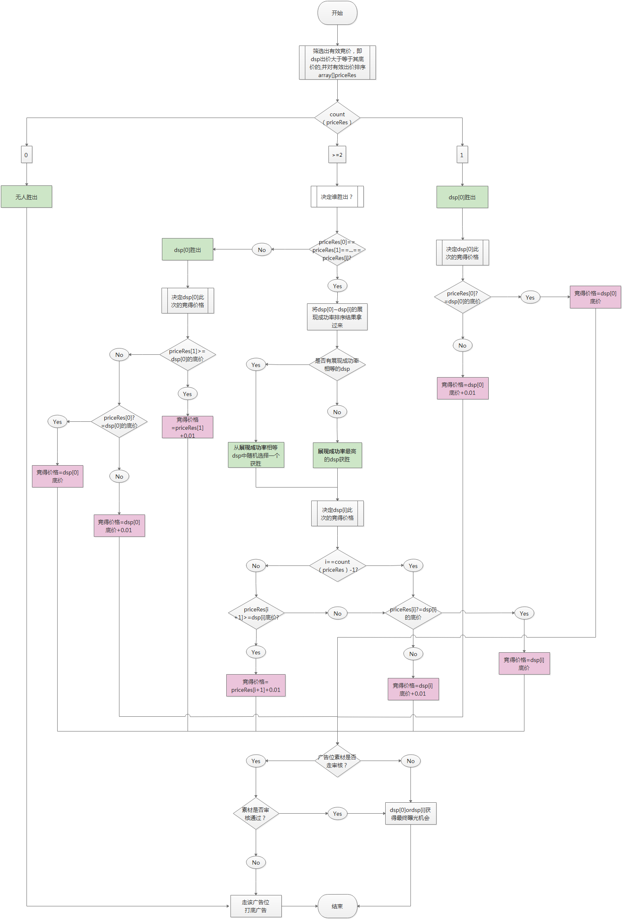

 |  | （3）输出
 |  |  | >>竞价成功的dsp id。
 |  |  | >>输出为空，走打底。
 | 2、发送win notice
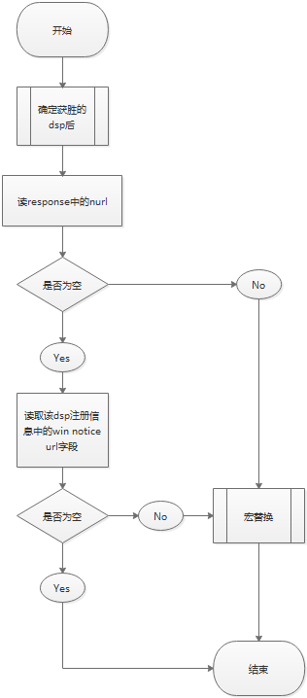
 |  | （1）方式

 |  |  | >>adx对竞价成功的dsp，发送获胜通知（win notice url），协议为HTTP GET；
 |  |  | >>由于跟实际曝光会有差异，本系统用曝光监测时机来发送win notice；
 |  |  | >>如果nurl为空，则adx会发送dsp在注册时提供的默认win notice url；
 |  |  | >>如果response中nurl为“NoWinNotice”则该次竞价不发送win notice。

 |  | （2）宏替换
 |  |  | >>adx支持的宏变量如下：

 |  |  |  | 宏 |  |  | 描述
 |  |  |  | ${AUCTION_ID} |  |  | BidRequest.id

 |  |  |  | ${AUCTION_BID_ID} |  |  | BidResponse.bidid

 |  |  |  | ${AUCTION_IMP_ID} |  |  | imp.id

 |  |  |  | ${AUCTION_SEAT_ID} |  |  | bidder seat id

 |  |  |  | ${AUCTION_PRICE} |  |  | 最终的竞拍价（需加密，加密规则研发定）

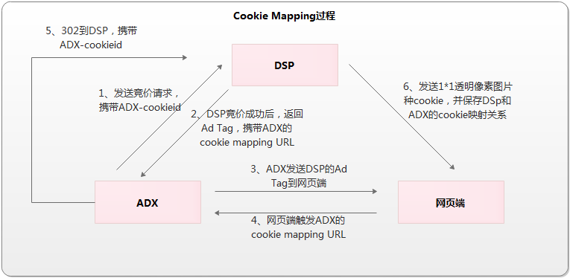
六、Cookie Mapping
 | 1、流程

 |  | 1）Bid Request中，携带adxcookieid（User Object中的id字段）；
 |  | 2）js代码创意的广告位，将adx的cookie mapping URL放在代码中；正常创意的广告位，adx直接将adx的cookie mapping URL下发到pv节点中，并串上dspid参数；
 |  | 3）adx将dsp的广告下发至网页端；
 |  | 4）网页端触发上报adx的cookie mapping URL，带dspid参数；
 |  | 5）adx的cookie mapping服务器接收到cm请求后，解析dspid参数，然后302到dsp的cookie mapping url，并携带adx的cookieid；
 |  | 6）dsp中cookie，并生成两边的cookieid映射表。

七、ADX Request&
ADX Response | 1、视频位：
 | 1.1 PC
 |  | （1）请求
 |  |  | ●请求方式
 |  |  |  | >>http请求，C2S或者S2S两种方式都支持。
 |  |  |  | >>urlencode,UTF-8
 |  |  | ●请求格式
 |  |  |  | http://rtb.houyi.baofeng.net/index.php
 |  |  | ●参数说明
 |  |  |  | 参数名 | 说明 |  |  |  |  |  | 必填/选填 | 值 |  | 类型
 |  |  |  | adp | 广告位id，adx系统分配给每个广告位的唯一id |  |  |  |  |  | 必填 | 023210 |  | string
 |  |  |  | seconds | 最大秒数限制 |  |  |  |  |  | 选填 | 默认值15 |  | integer
 |  |  |  | sid | 空间数 |  |  |  |  |  | 选填 | 默认值1 |  | integer
 |  |  |  | dvc | 所属端 |  |  |  |  |  | 选填 | 1=iphone 2=ipad 3=android 4=pc；字段缺失，默认值取4 |  | integer

 |  | （2）返回
 |  |  | ●返回格式
 |  |  |  | >>VAST 3.0标准。
 |  |  | ●返回示例
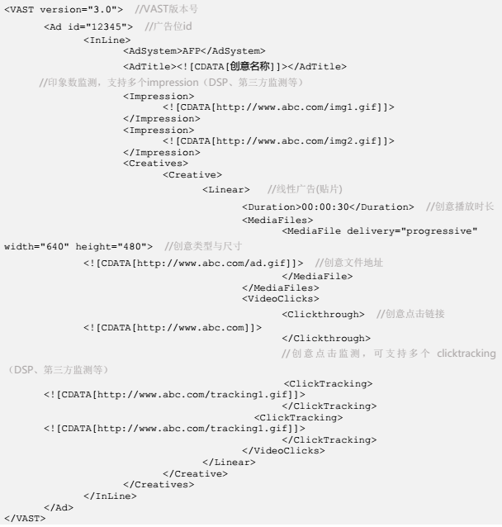

 |  |  | ●异常处理
 |  |  |  | >>无广告返回：
 |  |  |  |  | 状态码：204
 |  |  |  |  | 响应内容：空。
 |  |  |  | >>adx request缺少广告位id：
 |  |  |  |  | 状态码：204
 |  |  |  |  | 响应内容：空。

 |  | （3）adx平台监测下发位置：
 |  |  | >>pv：TrackingEvents下一级Tracking节点 event属性值="start"；
 |  |  | >>click：VideoClicks下一级ClickTracking节点。
 | 1.2 移动端
 |  | （1）请求
 |  |  | ●请求方式
 |  |  |  | >>http请求，C2S或者S2S两种方式都支持。
 |  |  |  | >>urlencode,UTF-8
 |  |  | ●请求格式
 |  |  |  | http://rtb.houyi.baofeng.net/index.php
 |  |  | ●参数说明
 |  |  |  | 参数名 | 说明 |  |  |  |  |  | 必填/选填 | 值 |  | 类型
 |  |  |  | adp | 广告位id，adx系统分配给每个广告位的唯一id |  |  |  |  |  | 必填 | 023210 |  | string
 |  |  |  | net | 终端上网方式 |  |  |  |  |  | 选填 | 0=未知，1=Ethernet，2=Wi-Fi，3=蜂窝网络，未知代，4=蜂窝网络，2G，5=蜂窝网络，3G，6=蜂窝网络，4G |  | integer

 |  |  |  | mnc | 运营商编码 |  |  |  |  |  | 选填 | 00=移动，01=联通，03=电信 |  | string
 |  |  |  | ip | 外网ip |  |  |  |  |  | 选填 | 200.111.111.111 |  | string
 |  |  |  | ua | 终端User-Agent |  |  |  |  |  | 选填 |  |  | string
 |  |  |  | lct | 经纬度：Longitude，Latitude |  |  |  |  |  | 选填 | 50.632,100.3 |  | string
 |  |  |  | eb | 设备品牌 |  |  |  |  |  | 选填 | “Apple” |  | string
 |  |  |  | em | 设备型号 |  |  |  |  |  | 选填 | “iPhone” |  | string
 |  |  |  | aver | app版本 |  |  |  |  |  | 选填 | 1.0.2 |  | string
 |  |  |  | os | 操作系统 |  |  |  |  |  | 选填 | iOS，android |  | string
 |  |  |  | osv | 操作系统版本 |  |  |  |  |  | 选填 | 1.0.2 |  | string
 |  |  |  | dr | 设备分辨率 |  |  |  |  |  | 选填 | 640*480 |  | string
 |  |  |  | mac | 设备mac地址原值 |  |  |  |  |  | 选填 |  |  | string
 |  |  |  | idfa | 设备idfa原值 |  |  |  |  |  | 选填 |  |  | string
 |  |  |  | imei | 设备imei原值 |  |  |  |  |  | 选填 |  |  | string
 |  |  |  | androidid | 设备androidid原值 |  |  |  |  |  | 选填 |  |  | string
 |  |  |  | seconds | 最大秒数限制 |  |  |  |  |  | 选填 | 默认值15 |  | integer
 |  |  |  | sid | 空间数 |  |  |  |  |  | 选填 | 默认值1 |  | integer
 |  |  |  | gid | 渠道号 |  |  |  |  |  | 选填 | 221 |  | string
 |  |  |  | dvc | 所属端 |  |  |  |  |  | 选填 | 1=iphone 2=ipad 3=android 4=pc；字段缺失，默认值取4 |  | integer

 |  | （2）返回
 |  |  | ●返回格式
 |  |  |  | >>VAST 3.0标准。

 |  |  | ●异常处理
 |  |  |  | >>无广告返回：
 |  |  |  |  | 状态码：204
 |  |  |  |  | 响应内容：空。
 |  |  |  | >>adx request缺少广告位id：
 |  |  |  |  | 状态码：204
 |  |  |  |  | 响应内容：空。

 |  | （3）adx平台监测下发位置：
 |  |  | >>pv：TrackingEvents下一级Tracking节点，event属性值="start"；
 |  |  | >>click：VideoClicks下一级ClickTracking节点。
 | 2、banner位：
 | 2.1 PC
 |  | （1）请求
 |  |  | ●请求方式
 |  |  |  | >>http请求，C2S或者S2S两种方式都支持。
 |  |  |  | >>urlencode,UTF-8
 |  |  | ●请求格式
 |  |  |  | http://rtb.houyi.baofeng.net/index.php
 |  |  | ●参数说明
 |  |  |  | 参数名 | 说明 |  |  |  |  |  | 必填/选填 | 值 |  | 类型
 |  |  |  | adp | 广告位id，adx系统分配给每个广告位的唯一id |  |  |  |  |  | 必填 | 023210 |  | string
 |  |  |  | ip | 外网ip，c2s方式adx读取用户ip获取，s2s server端上传 |  |  |  |  |  | 选填 | 200.111.111.111 |  | string
 |  |  |  | ua | 终端User-Agent，c2s方式adx读取用户ua获取，s2s server端上传 |  |  |  |  |  | 选填 |  |  | string
 |  |  |  | dvc | 所属端 |  |  |  |  |  | 选填 | 1=iphone 2=ipad 3=android 4=pc；字段缺失，默认值取4 |  | integer
 |  |  |  | cookieid | 用户rtb.houyi.baofeng.net域名下的cookieid，对应request中user对象的id字段 |  |  |  |  |  | 必填 |  |  | string
 |  |  |  | rtype | 请求方式，js或api，默认值api |  |  |  |  |  | 选填 | js |  | string
 |  |  |  | ba | 屏蔽的广告主id |  |  |  |  |  | 选填 | ["87676808","90087665"] |  | string array

 |  | （2）返回
 |  |  | ●返回格式
 |  |  |  | 参数名 | 说明 |  |  |  |  |  | 值 |  | 类型
 |  |  |  | ad | 广告信息 |  |  |  |  |  |  |  | object

 |  |  | >>ad object（js）
 |  |  |  | 参数名 | 说明 |  |  |  |  |  | 值 |  | 类型
 |  |  |  | adm | 素材地址，mtype=7时为代码 |  |  |  |  |  | http://1.png |  | string
 |  |  |  | mtype | 素材类型，与bid response中mtype值一致。 |  |  |  |  |  | 7 |  | integer
 |  |  |  | ldp | 落地页地址（js打底广告不传） |  |  |  |  |  |  |  | string
 |  |  |  | pv | 展现报数 |  |  |  |  |  |  |  | string array
 |  |  |  | click | 点击报数 |  |  |  |  |  |  |  | string array
 |  |  |  | tagid | 广告位id |  |  |  |  |  | 56487123154 |  | string
 |  |  |  | w | 广告位宽 |  |  |  |  |  | 300 |  | integer
 |  |  |  | h | 广告位高 |  |  |  |  |  | 200 |  | integer

 |  |  | >>ad object（api）
 |  |  |  | 参数名 | 说明 |  |  |  |  |  | 值 |  | 类型
 |  |  |  | dspid | adx平台为dsp生成的唯一id |  |  |  |  |  | 1233456 |  | string
 |  |  |  | style | 原生广告位样式，普通banner位无此字段，由bid response决定。 |  |  |  |  |  | 大图=0、小图=1、两组图=2、三组图=3 |  | integer
 |  |  |  | adverid | 广告主id |  |  |  |  |  | 98769088 |  | string
 |  |  |  | crid | 素材id，对应bid response中的crid字段 |  |  |  |  |  | 9039094 |  | string
 |  |  |  | img | 素材信息 |  |  |  |  |  | / |  | object array
 |  |  |  | title | 广告标题 |  |  |  |  |  | 暴风广告 |  | string
 |  |  |  | desc | 广告描述 |  |  |  |  |  | 暴风广告 |  | string
 |  |  |  | dsplogo | dsp logo地址，从cms前端dsp接入信息里读取。 |  |  |  |  |  | http://dsp1.png |  | string
 |  |  |  | target | 落地页地址 |  |  |  |  |  |  |  | string
 |  |  |  | pv | 展现报数 |  |  |  |  |  |  |  | object array
 |  |  |  | click | 点击报数 |  |  |  |  |  |  |  | object array

 |  |  | >>img object
 |  |  |  | 参数名 | 说明 |  |  |  |  |  | 值 |  | 类型
 |  |  |  | src | 素材地址 |  |  |  |  |  |  |  | string
 |  |  |  | md5 | 素材的md5值，对应bid response中adm_md5或md5 |  |  |  |  |  | 8989sssdf |  | string

 |  |  | >>pv object
 |  |  |  | 参数名 | 说明 |  |  |  |  |  | 值 |  | 类型
 |  |  |  | time | 报数时间，单位秒 |  |  |  |  |  | 1 |  | integer
 |  |  |  | url | 报数链接 |  |  |  |  |  |  |  | string
 |  |  |  | type_mma | 是否调用mma sdk报数，0=不调用，1=调用 |  |  |  |  |  | 0 |  | integer

 |  |  | >>click object
 |  |  |  | 参数名 | 说明 |  |  |  |  |  | 值 |  | 类型
 |  |  |  | url | 报数链接 |  |  |  |  |  |  |  | string
 |  |  |  | type_mma | 是否调用mma sdk报数，0=不调用，1=调用 |  |  |  |  |  | 0 |  | integer

 |  |  | ●打底逻辑
 |  |  |  | >>js：当DSP无有效竞价时，返回广告位配置的打底js广告；当无打底广告时，按无广告返回逻辑处理。
 |  |  |  | >>api：当DSP无有效竞价时，按无广告返回逻辑处理。
 |  |  | ●异常处理
 |  |  |  | >>无广告返回：
 |  |  |  |  | 状态码：204
 |  |  |  |  | 响应内容：空。
 |  |  |  | >>adx request缺少广告位id：
 |  |  |  |  | 状态码：204
 |  |  |  |  | 响应内容：空。

 |  | （3）adx平台监测位置：
 |  |  | >>pv：图片展现即上报，代码放在图片下方，紧挨着图片。pv报数规则不变。
 |  |  | >>click：点击事件触发。click报数规则不变。
 |  | （4）素材提供类型
 |  |  | ● js/iframe：
 |  |  |  | >>DSP直接在bid response的adm节点返回一串js代码或iframe，此时对应的mtype值为7；
 |  |  |  | >>需预留点击监测宏变量给DSP，嵌入至他们的js代码中，我们做替换。
 |  |  | ● url：
 |  |  |  | >>DSP在bid reponse的adm节点返回的是一个正常url，且mtype为1-6；
 |  |  |  | >>js代码完全由adx端生成。
 | 2.2 app
 |  | （1）请求
 |  |  | ●请求方式
 |  |  |  | >>http请求，C2S或者S2S两种方式都支持。
 |  |  |  | >>urlencode,UTF-8
 |  |  | ●请求格式
 |  |  |  | http://rtb.houyi.baofeng.net/index.php
 |  |  | ●参数说明
 |  |  |  | 参数名 | 说明 |  |  |  |  |  | 必填/选填 | 值 |  | 类型
 |  |  |  | adp | 广告位id，adx系统分配给每个广告位的唯一id |  |  |  |  |  | 必填 | 023210 |  | string
 |  |  |  | net | 终端上网方式 |  |  |  |  |  | 选填 | 0=未知，1=Ethernet，2=Wi-Fi，3=蜂窝网络，未知代，4=蜂窝网络，2G，5=蜂窝网络，3G，6=蜂窝网络，4G |  | integer

 |  |  |  | mnc | 运营商编码 |  |  |  |  |  | 选填 | 00=移动，01=联通，03=电信 |  | string
 |  |  |  | ip | 外网ip |  |  |  |  |  | 选填 | 200.111.111.111 |  | string
 |  |  |  | ua | 终端User-Agent |  |  |  |  |  | 选填 |  |  | string
 |  |  |  | lct | 经纬度：Longitude，Latitude |  |  |  |  |  | 选填 | 50.632,100.3 |  | string
 |  |  |  | eb | 设备品牌 |  |  |  |  |  | 选填 | “Apple” |  | string
 |  |  |  | em | 设备型号 |  |  |  |  |  | 选填 | “iPhone” |  | string
 |  |  |  | aver | app版本 |  |  |  |  |  | 选填 | 1.0.2 |  | string
 |  |  |  | os | 操作系统 |  |  |  |  |  | 选填 | iOS，android |  | string
 |  |  |  | osv | 操作系统版本 |  |  |  |  |  | 选填 | 1.0.2 |  | string
 |  |  |  | dr | 设备分辨率 |  |  |  |  |  | 选填 | 640*480 |  | string
 |  |  |  | mac | 设备mac地址原值 |  |  |  |  |  | 选填 |  |  | string
 |  |  |  | idfa | 设备idfa原值 |  |  |  |  |  | 选填 |  |  | string
 |  |  |  | imei | 设备imei原值 |  |  |  |  |  | 选填 |  |  | string
 |  |  |  | androidid | 设备androidid原值 |  |  |  |  |  | 选填 |  |  | string
 |  |  |  | gid | 渠道号 |  |  |  |  |  | 选填 | 221 |  | string
 |  |  |  | dvc | 所属端 |  |  |  |  |  | 选填 | 1=iphone 2=ipad 3=android 4=pc；字段缺失，默认值取4 |  | integer
 |  |  |  | ba | 屏蔽的广告主id |  |  |  |  |  | 选填 | ["87676808","90087665"] |  | string array

 |  | （2）返回
 |  |  | ●返回格式
 |  |  |  | 参数名 | 说明 |  |  |  |  |  | 值 |  | 类型
 |  |  |  | ad | 广告信息 |  |  |  |  |  |  |  | object

 |  |  | >>ad object
 |  |  |  | 参数名 | 说明 |  |  |  |  |  | 值 |  | 类型
 |  |  |  | dspid | adx平台为dsp生成的唯一id，打底广告该字段为空 |  |  |  |  |  | 1233456 |  | string
 |  |  |  | adverid | 广告主id |  |  |  |  |  | 98769088 |  | string
 |  |  |  | crid | 素材id，对应bid response中的crid字段，打底广告该字段为空 |  |  |  |  |  | 9039094 |  | string
 |  |  |  | style | 原生广告位样式，普通banner位无此字段，由bid response决定。打底广告，广点通＝0，聚效＝1 |  |  |  |  |  | 大图=0、小图=1、两组图=2、三组图=3、视频=4 |  | integer
 |  |  |  | img | 素材信息 |  |  |  |  |  | / |  | object array
 |  |  |  | title | 广告标题 |  |  |  |  |  | 暴风广告 |  | string
 |  |  |  | desc | 广告描述 |  |  |  |  |  | 暴风广告 |  | string
 |  |  |  | dsplogo | dsp logo地址，从cms前端dsp接入信息里读取。打底广告该字段为空 |  |  |  |  |  | http://dsp1.png |  | string
 |  |  |  | target | 落地页地址 |  |  |  |  |  |  |  | string
 |  |  |  | deeplink | deeplink url scheme |  |  |  |  |  | taobao:// |  | string
 |  |  |  | atype | 落地页交互类型 |  |  |  |  |  | 0=普通页面 1=app下载 2=deeplink，默认0 |  | integer
 |  |  |  | apkname | APP应用名称 |  |  |  |  |  | 微信 |  | string
 |  |  |  | package | 安装包名称：atype=1时必填，android only |  |  |  |  |  | com.storm.smart |  | string

 |  |  |  | app_store_id | app的唯一id号，atype=1时必填，用以应用内下载app，ios only，打底广告该字段为空 |  |  |  |  |  |  |  | string

 |  |  |  | pv | 展现报数 |  |  |  |  |  |  |  | object array
 |  |  |  | click | 点击报数 |  |  |  |  |  |  |  | object array

 |  |  | >>img object
 |  |  |  | 参数名 | 说明 |  |  |  |  |  | 值 |  | 类型
 |  |  |  | src | 素材地址 |  |  |  |  |  |  |  | string
 |  |  |  | md5 | 素材的md5值，对应bid response中adm_md5或md5 |  |  |  |  |  | 8989sssdf |  | string
 |  |  |  | video | 视频地址 |  |  |  |  |  | http://123.mp4 |  | string

 |  |  | >>pv object
 |  |  |  | 参数名 | 说明 |  |  |  |  |  | 值 |  | 类型
 |  |  |  | time | 报数时间，单位秒 |  |  |  |  |  | 1 |  | integer
 |  |  |  | url | 报数链接 |  |  |  |  |  |  |  | string
 |  |  |  | type_mma | 是否调用mma sdk报数，0=不调用，1=调用 |  |  |  |  |  | 0 |  | integer

 |  |  | >>click object
 |  |  |  | 参数名 | 说明 |  |  |  |  |  | 值 |  | 类型
 |  |  |  | url | 报数链接 |  |  |  |  |  |  |  | string
 |  |  |  | type_mma | 是否调用mma sdk报数，0=不调用，1=调用 |  |  |  |  |  | 0 |  | integer

 |  |  | ●异常处理
 |  |  |  | >>无广告返回：
 |  |  |  |  | 状态码：204
 |  |  |  |  | 响应内容：空。
 |  |  |  | >>adx request缺少广告位id：
 |  |  |  |  | 状态码：204
 |  |  |  |  | 响应内容：空。

 |  | （3）adx平台监测下发位置：
 |  |  | >>pv：pv object，time=1；
 |  |  | >>click：click object。

 | 3、文字链：
 | 3.1 PC
 |  | （1）请求
 |  |  | ●请求方式
 |  |  |  | >>http请求，C2S或者S2S两种方式都支持。
 |  |  |  | >>urlencode,UTF-8
 |  |  | ●请求格式
 |  |  |  | http://rtb.houyi.baofeng.net/index.php
 |  |  | ●参数说明
 |  |  |  | 参数名 | 说明 |  |  |  |  |  | 必填/选填 | 值 |  | 类型
 |  |  |  | adp | 广告位id，adx系统分配给每个广告位的唯一id |  |  |  |  |  | 必填 | 023210 |  | string
 |  |  |  | ip | 外网ip，c2s方式adx读取用户ip获取，s2s server端上传 |  |  |  |  |  | 选填 | 200.111.111.111 |  | string
 |  |  |  | ua | 终端User-Agent，c2s方式adx读取用户ua获取，s2s server端上传 |  |  |  |  |  | 选填 |  |  | string
 |  |  |  | dvc | 所属端 |  |  |  |  |  | 选填 | 1=iphone 2=ipad 3=android 4=pc；字段缺失，默认值取4 |  | integer
 |  |  |  | cookieid | 用户rtb.houyi.baofeng.net域名下的cookieid，对应request中user对象的id字段 |  |  |  |  |  | 必填 |  |  | string
 |  |  |  | ba | 屏蔽的广告主id |  |  |  |  |  | 选填 | ["87676808","90087665"] |  | string array

 |  | （2）返回
 |  |  | ●返回格式
 |  |  |  | 参数名 | 说明 |  |  |  |  |  | 值 |  | 类型
 |  |  |  | ad | 广告信息 |  |  |  |  |  |  |  | object

 |  |  | >>ad object
 |  |  |  | 参数名 | 说明 |  |  |  |  |  | 值 |  | 类型
 |  |  |  | dspid | adx平台为dsp生成的唯一id |  |  |  |  |  | 1233456 |  | string
 |  |  |  | adverid | 广告主id |  |  |  |  |  | 98769088 |  | string
 |  |  |  | crid | 素材id，对应bid response中的crid字段 |  |  |  |  |  | 9039094 |  | string
 |  |  |  | text | 文字内容 |  |  |  |  |  | / |  | string
 |  |  |  | dsplogo | dsp logo地址，从cms前端dsp接入信息里读取。 |  |  |  |  |  | http://dsp1.png |  | string
 |  |  |  | target | 落地页地址 |  |  |  |  |  |  |  | string
 |  |  |  | pv | 展现报数 |  |  |  |  |  |  |  | object array
 |  |  |  | click | 点击报数 |  |  |  |  |  |  |  | object array

 |  |  | >>img object
 |  |  |  | 参数名 | 说明 |  |  |  |  |  | 值 |  | 类型
 |  |  |  | src | 素材地址 |  |  |  |  |  |  |  | string
 |  |  |  | md5 | 素材的md5值，对应bid response中adm_md5或md5 |  |  |  |  |  | 8989sssdf |  | string

 |  |  | >>pv object
 |  |  |  | 参数名 | 说明 |  |  |  |  |  | 值 |  | 类型
 |  |  |  | time | 报数时间，单位秒 |  |  |  |  |  | 1 |  | integer
 |  |  |  | url | 报数链接 |  |  |  |  |  |  |  | string
 |  |  |  | type_mma | 是否调用mma sdk报数，0=不调用，1=调用 |  |  |  |  |  | 0 |  | integer

 |  |  | >>click object
 |  |  |  | 参数名 | 说明 |  |  |  |  |  | 值 |  | 类型
 |  |  |  | url | 报数链接 |  |  |  |  |  |  |  | string
 |  |  |  | type_mma | 是否调用mma sdk报数，0=不调用，1=调用 |  |  |  |  |  | 0 |  | integer

 |  |  | ●异常处理
 |  |  |  | >>无广告返回：
 |  |  |  |  | 状态码：204
 |  |  |  |  | 响应内容：空。
 |  |  |  | >>adx request缺少广告位id：
 |  |  |  |  | 状态码：204
 |  |  |  |  | 响应内容：空。

 |  | （3）adx平台监测位置：
 |  |  | >>pv：pv object，time=1；
 |  |  | >>click：click object。
 | 3.2 app
 |  | （1）请求
 |  |  | ●请求方式
 |  |  |  | >>http请求，C2S或者S2S两种方式都支持。
 |  |  |  | >>urlencode,UTF-8
 |  |  | ●请求格式
 |  |  |  | http://rtb.houyi.baofeng.net/index.php
 |  |  | ●参数说明
 |  |  |  | 参数名 | 说明 |  |  |  |  |  | 必填/选填 | 值 |  | 类型
 |  |  |  | adp | 广告位id，adx系统分配给每个广告位的唯一id |  |  |  |  |  | 必填 | 023210 |  | string
 |  |  |  | net | 终端上网方式 |  |  |  |  |  | 选填 | 0=未知，1=Ethernet，2=Wi-Fi，3=蜂窝网络，未知代，4=蜂窝网络，2G，5=蜂窝网络，3G，6=蜂窝网络，4G |  | integer

 |  |  |  | mnc | 运营商编码 |  |  |  |  |  | 选填 | 00=移动，01=联通，03=电信 |  | string
 |  |  |  | ip | 外网ip |  |  |  |  |  | 选填 | 200.111.111.111 |  | string
 |  |  |  | ua | 终端User-Agent |  |  |  |  |  | 选填 |  |  | string
 |  |  |  | lct | 经纬度：Longitude，Latitude |  |  |  |  |  | 选填 | 50.632,100.3 |  | string
 |  |  |  | eb | 设备品牌 |  |  |  |  |  | 选填 | “Apple” |  | string
 |  |  |  | em | 设备型号 |  |  |  |  |  | 选填 | “iPhone” |  | string
 |  |  |  | aver | app版本 |  |  |  |  |  | 选填 | 1.0.2 |  | string
 |  |  |  | os | 操作系统 |  |  |  |  |  | 选填 | iOS，android |  | string
 |  |  |  | osv | 操作系统版本 |  |  |  |  |  | 选填 | 1.0.2 |  | string
 |  |  |  | dr | 设备分辨率 |  |  |  |  |  | 选填 | 640*480 |  | string
 |  |  |  | mac | 设备mac地址原值 |  |  |  |  |  | 选填 |  |  | string
 |  |  |  | idfa | 设备idfa原值 |  |  |  |  |  | 选填 |  |  | string
 |  |  |  | imei | 设备imei原值 |  |  |  |  |  | 选填 |  |  | string
 |  |  |  | androidid | 设备androidid原值 |  |  |  |  |  | 选填 |  |  | string
 |  |  |  | gid | 渠道号 |  |  |  |  |  | 选填 | 221 |  | string
 |  |  |  | dvc | 所属端 |  |  |  |  |  | 选填 | 1=iphone 2=ipad 3=android 4=pc；字段缺失，默认值取4 |  | integer
 |  |  |  | ba | 屏蔽的广告主id |  |  |  |  |  | 选填 | ["87676808","90087665"] |  | string array

 |  | （2）返回
 |  |  | ●返回格式
 |  |  |  | 参数名 | 说明 |  |  |  |  |  | 值 |  | 类型
 |  |  |  | ad | 广告信息 |  |  |  |  |  |  |  | object

 |  |  | >>ad object
 |  |  |  | 参数名 | 说明 |  |  |  |  |  | 值 |  | 类型
 |  |  |  | dspid | adx平台为dsp生成的唯一id，打底广告该字段为空 |  |  |  |  |  | 1233456 |  | string
 |  |  |  | adverid | 广告主id |  |  |  |  |  | 98769088 |  | string
 |  |  |  | crid | 素材id，对应bid response中的crid字段，打底广告该字段为空 |  |  |  |  |  | 9039094 |  | string
 |  |  |  | text | 文字内容 |  |  |  |  |  | 暴风广告 |  | string
 |  |  |  | dsplogo | dsp logo地址，从cms前端dsp接入信息里读取。打底广告该字段为空 |  |  |  |  |  | http://dsp1.png |  | string
 |  |  |  | target | 落地页地址 |  |  |  |  |  |  |  | string
 |  |  |  | deeplink | deeplink url scheme |  |  |  |  |  | taobao:// |  | string
 |  |  |  | atype | 落地页交互类型 |  |  |  |  |  | 0=普通页面 1=app下载 2=deeplink，默认0 |  | integer
 |  |  |  | apkname | APP应用名称 |  |  |  |  |  | 微信 |  | string
 |  |  |  | package | 安装包名称：atype=1时必填，android only |  |  |  |  |  | com.storm.smart |  | string

 |  |  |  | app_store_id | app的唯一id号，atype=1时必填，用以应用内下载app，ios only，打底广告该字段为空 |  |  |  |  |  |  |  | string

 |  |  |  | pv | 展现报数 |  |  |  |  |  |  |  | object array
 |  |  |  | click | 点击报数 |  |  |  |  |  |  |  | object array

 |  |  | >>pv object
 |  |  |  | 参数名 | 说明 |  |  |  |  |  | 值 |  | 类型
 |  |  |  | time | 报数时间，单位秒 |  |  |  |  |  | 1 |  | integer
 |  |  |  | url | 报数链接 |  |  |  |  |  |  |  | string

 |  |  | >>click object
 |  |  |  | 参数名 | 说明 |  |  |  |  |  | 值 |  | 类型
 |  |  |  | url | 报数链接 |  |  |  |  |  |  |  | string

 |  |  | ●异常处理
 |  |  |  | >>无广告返回：
 |  |  |  |  | 状态码：204
 |  |  |  |  | 响应内容：空。
 |  |  |  | >>adx request缺少广告位id：
 |  |  |  |  | 状态码：204
 |  |  |  |  | 响应内容：空。

 |  | （3）adx平台监测下发位置：
 |  |  | >>pv：pv object，time=1；
 |  |  | >>click：click object。

